2023_09_data
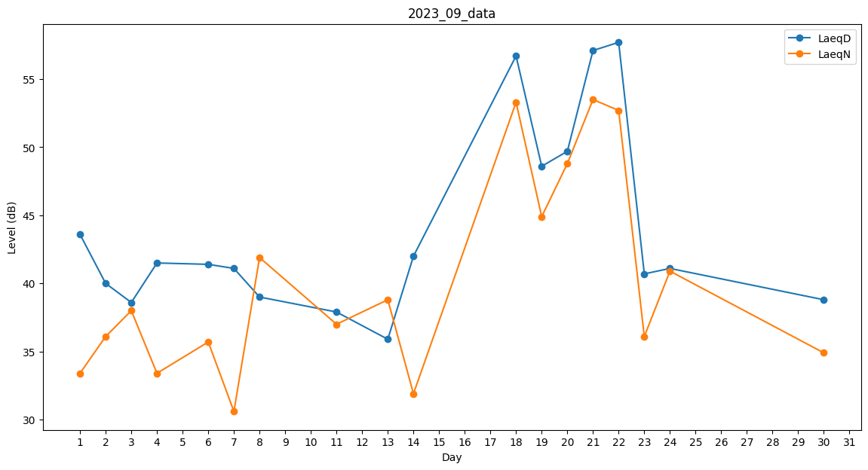
Day | LaeqD | LaeqN
1 | 43.6 | 33.4
2 | 40 | 36.1
3 | 38.6 | 38
4 | 41.5 | 33.4
5 | 41.4 | 0
6 | 41.4 | 35.7
7 | 41.1 | 30.6
8 | 39 | 41.9
9 | 39.9 | 0
10 | 0 | 0
11 | 37.9 | 37
12 | 37.7 | 0
13 | 35.9 | 38.8
14 | 42 | 31.9
15 | 32.7 | 0
16 | 0 | 0
17 | 0 | 40.7
18 | 56.7 | 53.3
19 | 48.6 | 44.9
20 | 49.7 | 48.8
21 | 57.1 | 53.5
22 | 57.7 | 52.7
23 | 40.7 | 36.1
24 | 41.1 | 40.9
25 | 0 | 0
26 | 0 | 0
27 | 0 | 0
28 | 0 | 0
29 | 0 | 38.6
30 | 38.8 | 34.9

